상품제안서
큰사각 점착메모지_145*145(주문제작형) | 상품코드: S26195

 |  |  |  |  |  |  | 02-713-8555 | www.synergygift.co.kr
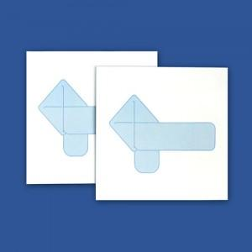

【상세/제작정보】 | 내지풀칼라인쇄

【인쇄/포장옵션】 | 풀칼라 / OPP(비닐)

【공급단가】 | 수량 | 1,000~ | 2,000~ | 3,000~ | 5,000~ | 10,000~
*VAT별도 | 20매 | 640원 | 600원 | 540원 | 480원 | 420원
 | 30매 | 850원 | 810원 | 700원 | 670원 | 600원
 | 50매 | 1,170원 | 1,130원 | 1,010원 | 970원 | 880원

【상품 URL】 | https://www.synergygift.co.kr:443/src/goods_detail.php?gdno=26195

